상품제안서
해피데이 카드(주문제작형) | 상품코드: F23522

 |  |  |  |  |  |  | 02-412-0044 | www.easy1.co.kr
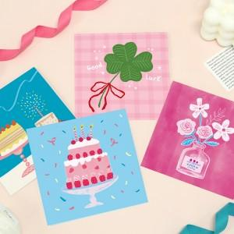

【상세/제작정보】 | 카드 앞/뒤 풀칼라인쇄

【인쇄/포장옵션】 | 풀칼라 / OPP(비닐)

【공급단가】 | 수량 | 200~ | 500~ | 1,000~ | 3,000~ | 5,000~
*VAT별도 | 단가 | 1,400원 | 1,350원 | 1,300원 | 1,250원 | 1,200원

【상품 URL】 | http://www.easy1.co.kr/src/goods_detail.php?gdno=23522

